Sheet1
 | 변수명 | 설명 | 데이터 형식 |  | 변수명 | 설명 | 데이터 형식 | 처리 목표
 | Date | 날짜 | 문자열 |  | date | 날짜 | date | dd/mm/yyyy 형식으로 지정
 | Rented Bike Count | 대여된 자전거 수 (예측 대상) | 정수 (수치형) |  | bike_count | 자전거 수 | 정수 (수치형) | -
 | Hour | 시간대 (0~23시) | 정수 (수치형) |  | hour | 시간대 (0–23시) | 범주형 | 수치 → 범주형으로 변환
 | Temperature (°C) | 기온 | 실수 (수치형) |  | temp | 기온 (°C) | 실수 | -
 | Humidity (%) | 습도 | 정수 (수치형) |  | humid | 습도 (%) | 정수 | -
 | Wind speed (m/s) | 풍속 | 실수 (수치형) |  | wind | 풍속 (m/s) | 실수 | -
 | Visibility (10m) | 가시거리 | 정수 (수치형) |  | visibility | 가시거리 (10m) | 정수 | -
 | Dew point temp (°C) | 이슬점 온도 | 실수 (수치형) |  | dew_temp | 이슬점 온도 (°C) | 실수 | -
 | Solar Radiation (MJ/m2) | 일사량 | 실수 (수치형) |  | radiation | 일사량 (MJ/m²) | 실수 | -
 | Rainfall (mm) | 강수량 | 실수 (수치형) |  | rainfall | 강수량 (mm) | 실수 | -
 | Snowfall (cm) | 적설량 | 실수 (수치형) |  | snowfall | 적설량 (cm) | 실수 | -
 | Seasons | 계절 (봄, 여름, 가을, 겨울) | 문자열 |  | season | 계절 | 범주형 | 범주형으로 지정
 | Holiday | 공휴일 여부 | 문자열 |  | holiday | 공휴일 여부 | 범주형 | 범주형으로 지정
 | Functioning Day | 시스템 작동 여부 (Yes만 존재) | 문자열 |  | function_binary | 시스템 작동 여부 | 문자열 | "Yes"만 필터링하여 사용
 |  |  |  |  | dat_type | 주중/주말 여부 | 범주형 (factor) | 외부 캘린더와 조인하여 새로 생성
 |  |  |  |  | time_in_day | 시간대 구간 | 범주형 (factor) | hour 기반 새로 생성
 |  |  |  |  | temp_norm | 정규화된 기온 | 실수 | Z-score 정규화
 |  |  |  |  | humid_norm | 정규화된 습도 | 실수 | Z-score 정규화
 |  |  |  |  | wind_norm | 정규화된 풍속 | 실수 | Z-score 정규화
 |  |  |  |  | visibility_norm | 정규화된 가시거리 | 실수 | Z-score 정규화
 |  |  |  |  | dew_temp_norm | 정규화된 이슬점 온도 | 실수 | Z-score 정규화
 |  |  |  |  | radiation_norm | 정규화된 일사량 | 실수 | Z-score 정규화
 |  |  |  |  | rainfall_norm | 정규화된 강수량 | 실수 | Z-score 정규화
 |  |  |  |  | snowfall_norm | 정규화된 적설량 | 실수 | Z-score 정규화

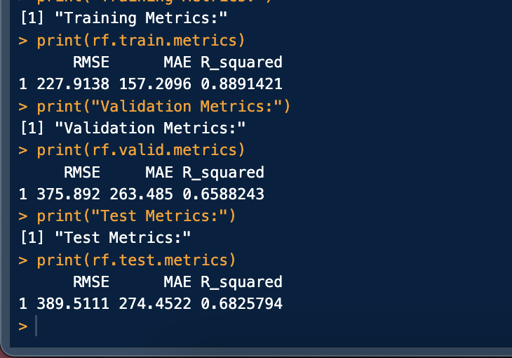

 |  | 375.892 263.485 0.6588243
 |  | 389.5111 274.4522 0.6825794

regression tree
 |  | RMSE | MAE | R Squared
 | train | 431.02 | 310.46 | 0.53
 | validation | 451.28 | 327.11 | 0.50
 | test | 472.91 | 340.58 | 0.52

random forest |  | RMSE | MAE | R Squared
 | train | 227.91 | 157.21 | 0.89
 | validation | 375.89 | 263.49 | 0.66
 | test | 389.51 | 274.45 | 0.68

 | var | rel.inf
 | temp | 52.92
 | humid | 19.17
 | radiation | 14.43
 | dew_temp | 5.84
 | rainfall | 4.23
 | wind | 2.91
 | visibility | 0.50
 | snowfall | 0.00

